Комп. ПВ уст-ки
Генеральный дистрибьютор климатического оборудования ENERGOLUX на территории РФ – компания «СЕВЕРКОН». +7 (495) 132-45-86 www.severcon.ru
 |  |  |  |  | КОМПАКТНЫЕ ПРИТОЧНО-ВЫТЯЖНЫЕ УСТАНОВКИ

ПРЕИМУЩЕСТВА:
Инновационный мембранный рекуператор с КПД до 83%. Не требует отвод кондесата.
Класс энергоэффективности - A
Компактные габариты – высота корпуса от 220 мм
Встроенная система автоматики и пульт управления с ЖК-дисплеем Touch Screen (пульт опционально)
Подключение к системе «умный дом» по протоколу Modbus RTU
Встроенные фильтры EU4/EU4 в комплекте. F9 для приточного воздуха (опционально)
Возможность подключения воздушного клапана с приводом и предварительного электронагревателя
Приточно-вытяжные установки с мембранным рекуператором RONA |  |  |  |  |  |  |  |  |  |  | НОВИНКА
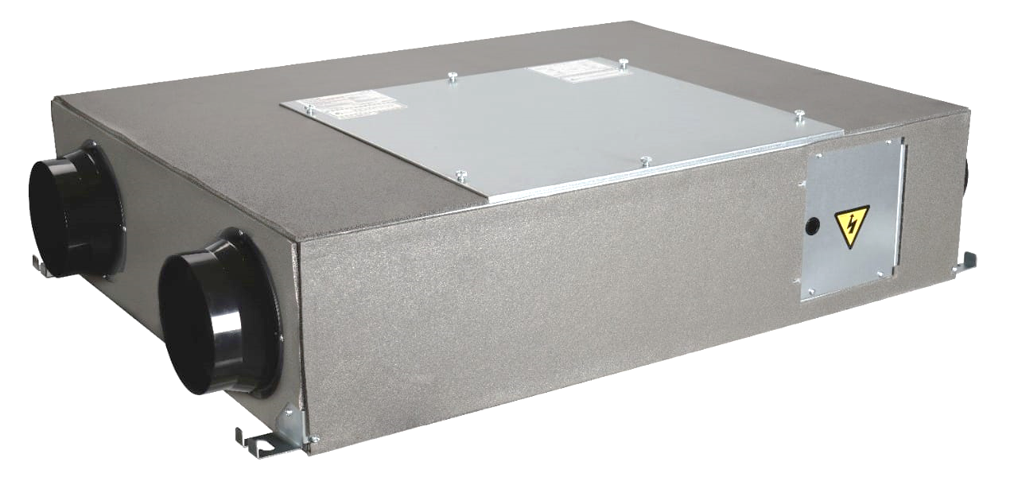
Приточно-вытяжные установки с мембранным рекуператором RONA
 | Модель | Общая потребляемая мощность, кВт | Электропитание, В/Гц/ф | Уровень звук. давл. к окруж. (низ./сред./выс. скорости), дБ(А) | Присоединительный размер, мм | Габариты ВхШхГ, мм (без упаковки) | Вес, кг (без упаковки) | Статус | Розница | МРЦ | Ваша специальная цена
СК00007365 | Rona SRME 180 H1 | 0.1 | 230/50/1 | 23/31/31,5 | 100 | 220х685х860 | 34 | Заказное | 57,180 ₽ | 45,744 ₽ | 57,180 ₽
СК00007366 | Rona SRME 290 H1 | 0.105 | 230/50/1 | 26,5/33,5/34 | 160 | 220х700х930 | 37.5 | Склад | 58,347 ₽ | 46,678 ₽ | 58,347 ₽
СК00007367 | Rona SRME 380 H1 | 0.23 | 230/50/1 | 31/36,5/37 | 160 | 230х820х1070 | 48 | Склад | 62,031 ₽ | 49,625 ₽ | 62,031 ₽
СК00007368 | Rona SRME 690 H1 | 0.42 | 230/50/1 | 29/35/40 | 200 | 280х902х867 | 42 | Склад | 96,557 ₽ | 77,246 ₽ | 96,557 ₽
СК00007369 | Rona SRME 910 H1 | 0.45 | 230/50/1 | 34/39/41 | 250 | 388х884х1134 | 62 | Склад | 122,284 ₽ | 97,827 ₽ | 122,284 ₽
СК00007370 | Rona SRME 1200 H1 | 0.63 | 230/50/1 | 34/38/42 | 250 | 388х1134х1134 | 72 | Склад | 149,439 ₽ | 119,552 ₽ | 149,439 ₽
СК00007371 | Rona SRME 1410 H1 | 0.68 | 230/50/1 | 38/41/43 | 250 | 388х1243х1193 | 82 | Склад | 174,632 ₽ | 139,706 ₽ | 174,632 ₽
Дополнительные аксессуары
Код | Модель | Описание |  |  | Тип датчика | Диапозон работы |  | Статус | Розница |  | Ваша специальная цена
СК00007372 | SRCO2H1 | Датчик CO2 |  |  | Комнатный | 400-2000 ppm |  | Склад | 18,268 ₽ |  | 18,268 ₽
СК00007373 | SRHDH1 | Датчик влажности |  |  | Комнатный | 5%...95% |  | Склад | 4,744 ₽ |  | 4,744 ₽
СК00007374 | SRWC01H1 | Пульт управления с ЖК дисплеем Touch Screen |  |  |  |  |  | Склад | 6,544 ₽ |  | 6,544 ₽
Рекомендуемые предварительные нагреватели при Тнар. воздуха -28 °С
Код | Модель | Модель установки |  | Потребляемая мощность, кВт | Номинальный ток, А | Электропитание, В/Гц/ф | Минимальный расход воздуха, м³/ч | Статус | Розница |  | Ваша специальная цена
СК00000789 | SHCE 100-0,6/1 | для Rona SRME 180 H1 |  | 0.6 | 3 | 230/50/1 | 40 | Склад | 5,473 ₽ |  | 5,473 ₽
СК00000792 | SHCE 160-1,2/1 | для Rona SRME 290 H1 |  | 1.2 | 5 | 230/50/1 | 110 | Склад | 6,181 ₽ |  | 6,181 ₽
СК00000793 | SHCE 160-2,4/1 | для Rona SRME 380 H1 |  | 2.4 | 11 | 230/50/1 | 110 | Склад | 7,012 ₽ |  | 7,012 ₽
СК00000799 | SHCE 200-3,0/1 | для Rona SRME 690 H1 |  | 3 | 14 | 230/50/1 | 170 | Склад | 8,549 ₽ |  | 8,549 ₽
СК00000803 | SHCE 250-3,0/1 | для Rona SRME 910 H1 |  | 3.0 | 14 | 230/50/1 | 270 | Склад | 9,611 ₽ |  | 9,611 ₽
СК00000804 | SHCE 250-6,0/2 | для Rona SRME 1200 H1 |  | 6.0 | 16 | 400/50/2 | 270 | Склад | 13,481 ₽ |  | 13,481 ₽
СК00000804 | SHCE 250-6,0/2 | для Rona SRME 1410 H1 |  | 6.0 | 16 | 400/50/2 | 270 | Склад | 13,481 ₽ |  | 13,481 ₽
Рекомендуемые предварительные нагреватели при Тнар. воздуха -35 °С
Код | Модель | Модель установки |  | Потребляемая мощность, кВт | Номинальный ток, А | Электропитание, В/Гц/ф | Минимальный расход воздуха, м³/ч | Статус | Розница |  | Ваша специальная цена
СК00004789 | SHCE 100-1,8/1 | для Rona SRME 180 H1 |  | 1.8 | 8.2 | 230/50/1 | 40 | Склад | 6,807 ₽ |  | 6,807 ₽
СК00000793 | SHCE 160-2,4/1 | для Rona SRME 290 H1 |  | 2.4 | 11 | 230/50/1 | 110 | Склад | 7,012 ₽ |  | 7,012 ₽
СК00000793 | SHCE 160-2,4/1 | для Rona SRME 380 H1 |  | 2.4 | 11 | 230/50/1 | 110 | Склад | 7,012 ₽ |  | 7,012 ₽
СК00000800 | SHCE 200-5,0/2 | для Rona SRME 690 H1 |  | 5 | 13.2 | 400/50/2 | 170 | Склад | 9,491 ₽ |  | 9,491 ₽
СК00000804 | SHCE 250-6,0/2 | для Rona SRME 910 H1 |  | 6 | 15.8 | 400/50/2 | 270 | Склад | 13,481 ₽ |  | 13,481 ₽
СК00000806 | SHCE 250-9,0/3 | для Rona SRME 1200 H1 |  | 9 | 13.7 | 400/50/3 | 270 | Склад | 15,163 ₽ |  | 15,163 ₽
СК00000806 | SHCE 250-9,0/3 | для Rona SRME 1410 H1 |  | 9 | 13.7 | 400/50/3 | 270 | Склад | 15,163 ₽ |  | 15,163 ₽
Рекомендуемые предварительные нагреватели при Тнар. воздуха -40 °С
Код | Модель | Модель установки |  | Потребляемая мощность, кВт | Номинальный ток, А | Электропитание, В/Гц/ф | Минимальный расход воздуха, м³/ч | Статус | Розница |  | Ваша специальная цена
СК00004789 | SHCE 100-1,8/1 | для Rona SRME 180 H1 |  | 1.8 | 8.2 | 230/50/1 | 40 | Склад | 6,807 ₽ |  | 6,807 ₽
СК00000793 | SHCE 160-2,4/1 | для Rona SRME 290 H1 |  | 2.4 | 10.9 | 230/50/1 | 110 | Склад | 7,012 ₽ |  | 7,012 ₽
СК00000794 | SHCE 160-3,0/1 | для Rona SRME 380 H1 |  | 3 | 13.6 | 230/50/1 | 110 | Склад | 8,135 ₽ |  | 8,135 ₽
СК00000801 | SHCE 200-6,0/2 | для Rona SRME 690 H1 |  | 6 | 15.8 | 400/50/2 | 170 | Склад | 10,077 ₽ |  | 10,077 ₽
СК00000806 | SHCE 250-9,0/3 | для Rona SRME 910 H1 |  | 9 | 13.7 | 400/50/3 | 270 | Склад | 15,163 ₽ |  | 15,163 ₽
СК00000806 | SHCE 250-9,0/3 | для Rona SRME 1200 H1 |  | 9 | 13.7 | 400/50/3 | 270 | Склад | 15,163 ₽ |  | 15,163 ₽
СК00000807 | SHCE 250-12,0/3 | для Rona SRME 1410 H1 |  | 12 | 18.3 | 400/50/3 | 270 | Склад | 18,748 ₽ |  | 18,748 ₽

Генеральный дистрибьютор климатического оборудования ENERGOLUX на территории РФ – компания «СЕВЕРКОН»
г. Москва, вн. тер. г. муниципальный округ Нижегородский, Рязанский пр-кт, д. 2, стр. 86, этаж 4, помещение VI Тел. 8 (800) 100 38 11
www.severcon.ru www.energolux.com

